DQ Analysis
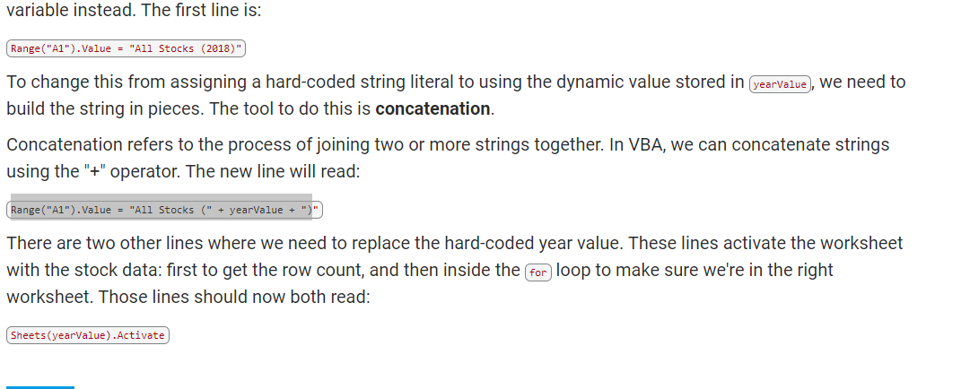
All Stocks (2017)

Year | Total Daily Volume | Return
2018 | 107873900 | -0.62601885888

